Sheet1
BUG REPORT GRIFONE.ID

Salsabila Bahhas

Defect ID | Defect Description | Test Case ID | Notes | Screenshot
BUG 01 | Sistem menolak untuk melanjutkan proses pembelian ketika field subdistrict kosong, namun alert yang keluar berisi pesan yang tidak signifikan dengan kondisi field subdistrict yang tak terisi. | TC-13 | Bug ditemukan ketika user tidak mengisi field subdistrict pada form ‘Shipping Information', ketika tombol ‘CONTINUE’ diklik, sistem menolak untuk melanjutkan proses pembelian dengan menampilkan alert berisi pesan yang tidak signifikan yaitu ‘Pastikan Anda memilih jenis layanan kurir.’ | 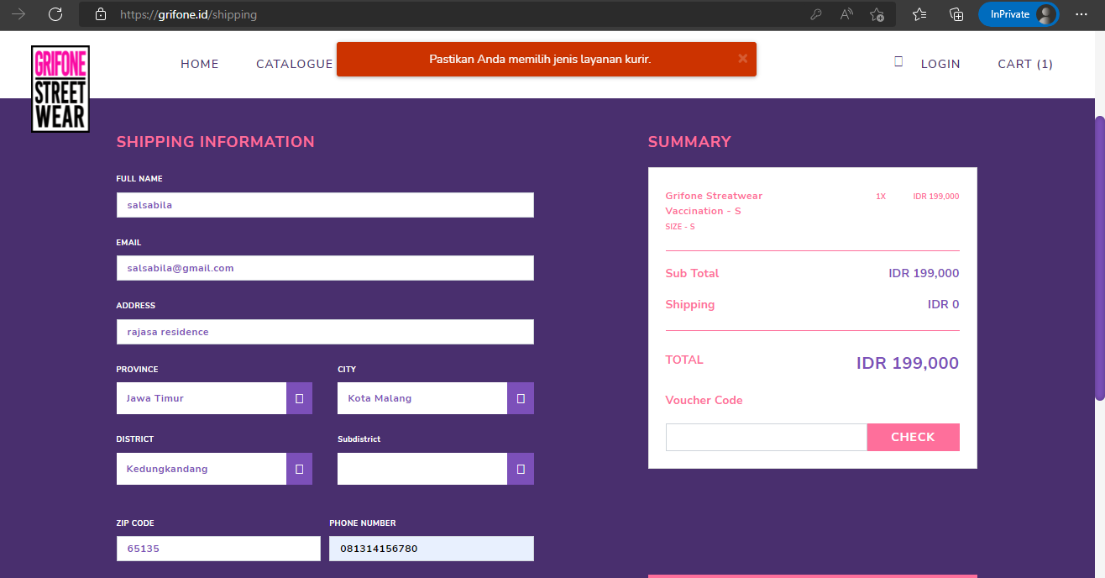
BUG 02 | Sistem dapat melanjutkan proses pembelian dan menampilkan halaman PAYMENT ketika field zip code terisi asal dan tidak sesuai dengan alamat. | TC-16 | Bug ditemukan ketika user menginputkan zip code ‘12345’ yang tidak sesuai dengan alamat ‘Kedungkandang, Bumiayu, Kota Malang, Jawa Timur’, ketika mengklik tombol ‘CONTINUE’ sistem mengarahkan ke halaman PAYMENT yang artinya proses pembelian dapat dilanjutkan | 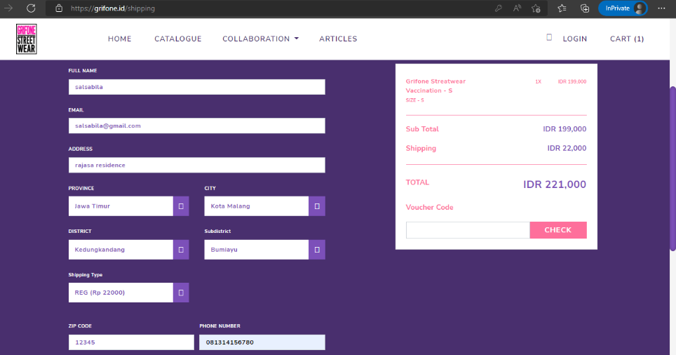 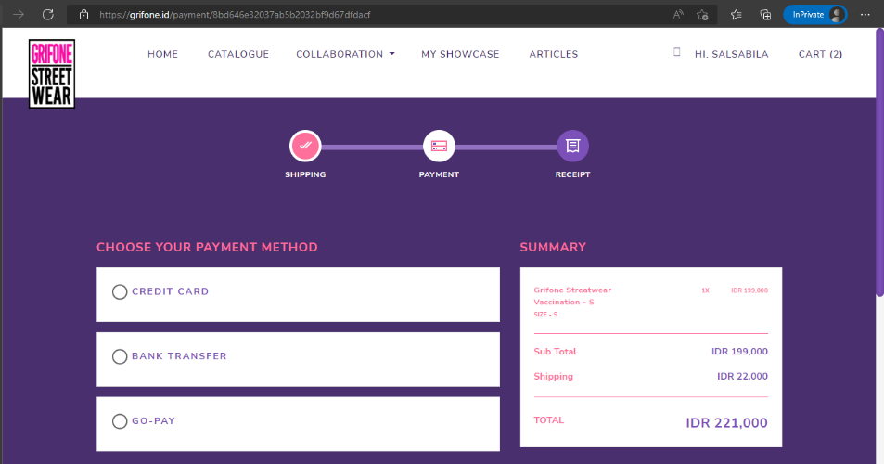
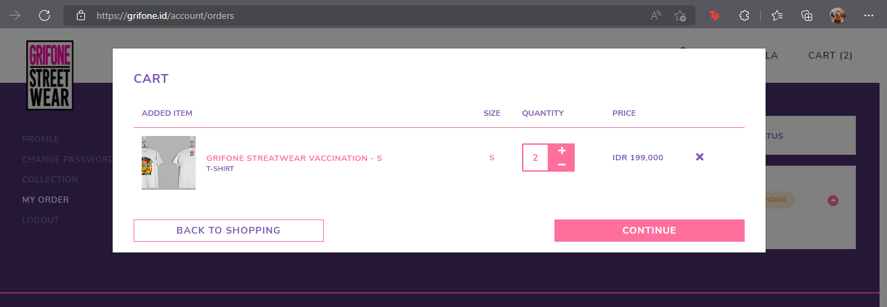
BUG 03 | Barang yang ada pada Cart tidak sesuai saat user melakukan pembelian pertama dan menggunakan email yang belum terdaftar pada grifone.id | TC-20 | Bug ditemukan ketika user memasukkan 1 barang pada Cart, kemudian melanjutkan proses pembelian pertama dengan menginputkan email yang belum terdaftar pada ‘Input Shipping Information’. Ketika proses pembelian selesai, masih terdapat 2 barang pada Cart. | 